Sheet1
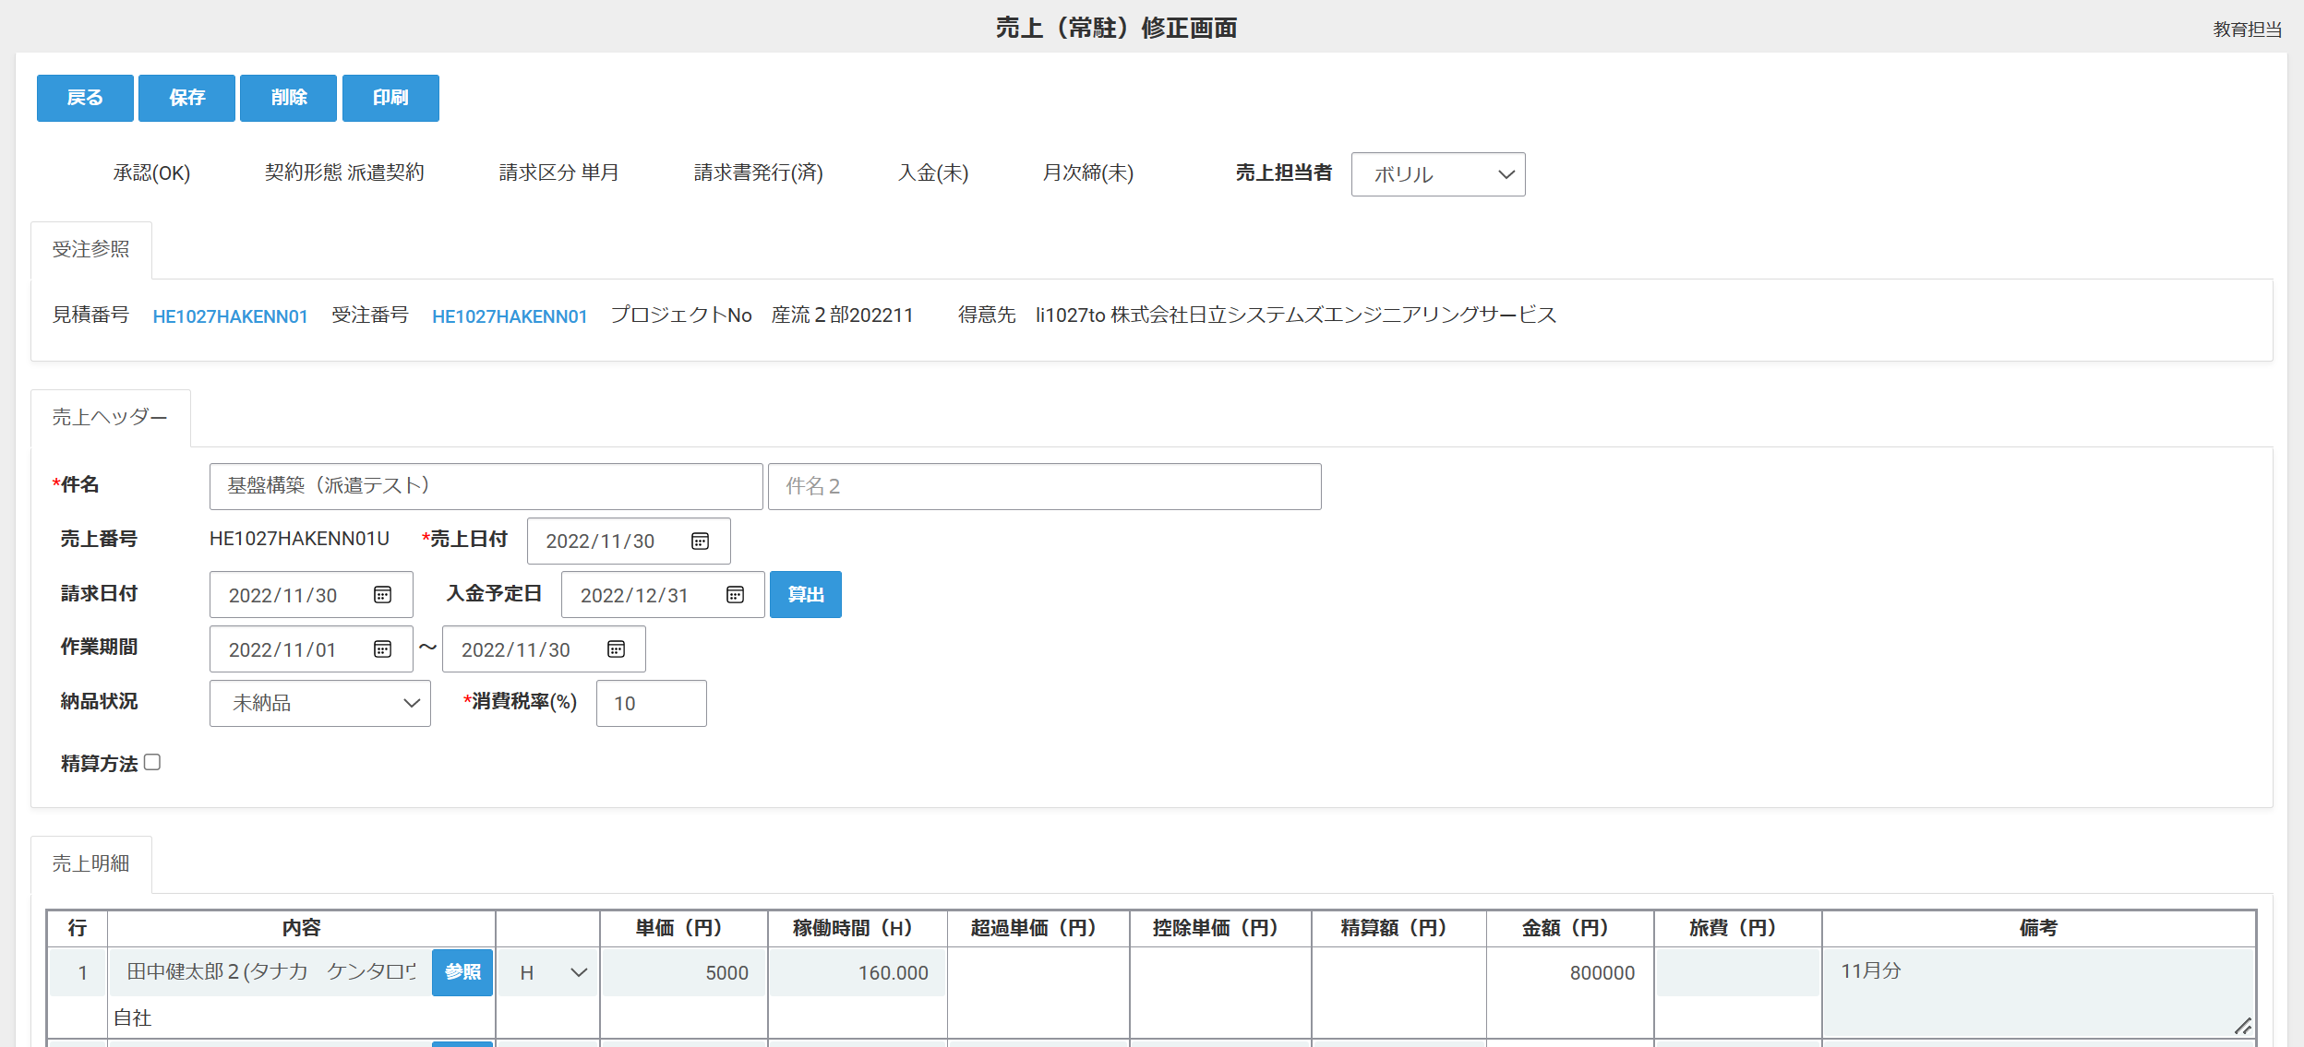

稼働時間、数量はマイナス入力が可能です。
（金額もマイナス表示ができるようお願いします）

稼働時間

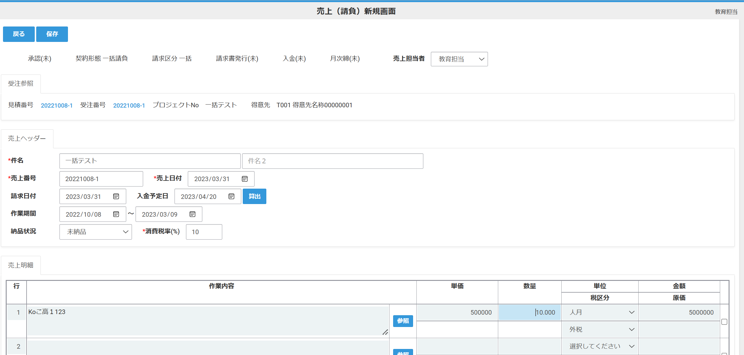

 | 数量

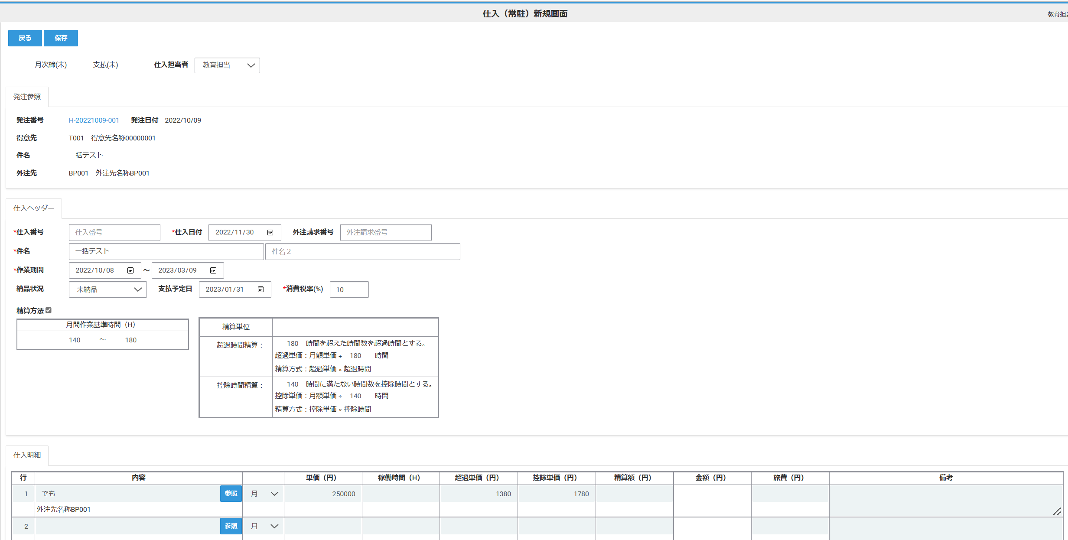

 | 稼働時間

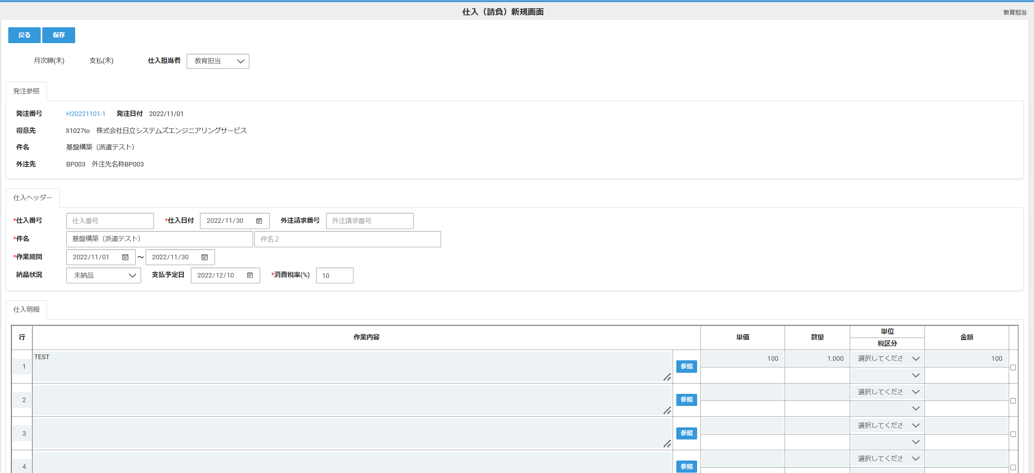

 | 数量

